Sheet1
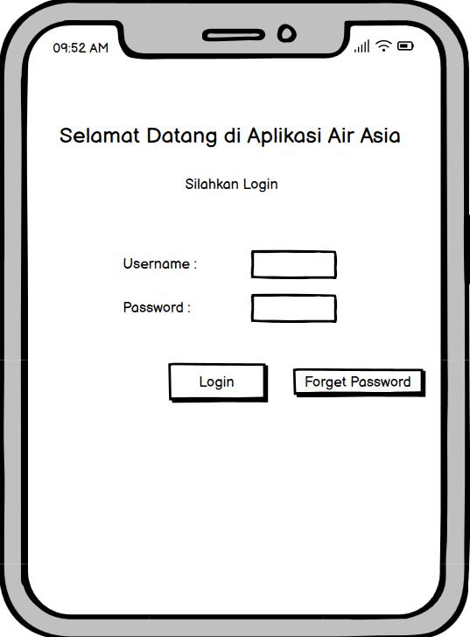
 | Tabel 1.0 Proses Pengujian |  |  |  | Gambar 1.0
ID | Proses Pengujian | Hasil Yang Diharapkan
L01 | Melakukan input field username dan password kemudian klik button login | Pada halaman login akan menampilkan "Selamat Datang"
L02 | masukkan username "Admin" dengan password secara salah "default", klik button login | Menampilkan alert "Username atau Password salah"
L03 | Mengosongkan field username dan field password kemudian klik button login | Menampilkan "Username atau Password Tidak boleh kosong"
L04 | Pilih Menu Forget | Aplikasi akan menammpilkan "Verifikasi Email & Telpon

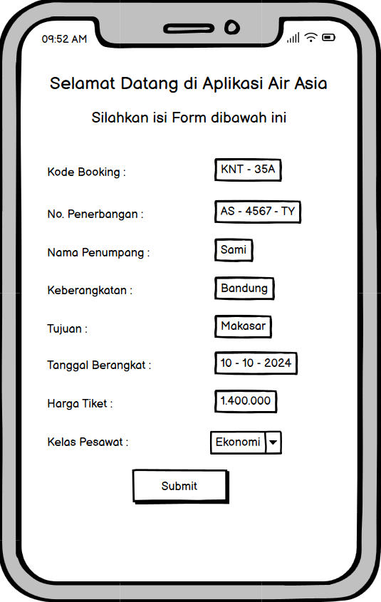
 | Tabel 2.0 Pengujian |  |  |  | Gambar 2.0
ID | Proses Pengujian | Hasil Yang Diharapkan
P01 | Melakukan input Field kode booking dan kemudian mengisi nama customer "Sami", input field keberangkatan "Bandung", dengan tujuan "Makasar", Tanggal keberangkatan "10-10-2024", dengan harga "1.400.00", memilih kelas pesawat "Ekonomi, dan klik action tambah | Menampilkan alert "Success" , data inputan berhasil masuk dalam validasi ke dalam database
P02 | Menampilkan alert "Success" , data inputan berhasil masuk dalam validasi ke dalam database | Menampilkan "Harap isi kolom ini" di bagian kolom tersebut

 | Tabel 3.0 Hasil Equivalence Partitions
ID | Rincian Pengujian | Hasil yang Diinginkan | Hasil Yang diharapkan | Hasil Yang Didapatkan
L01 | Melakukan input field username dan password kemudian klik button login | Menampilkan "Selamat datang" | pada halaman login akan menampilkan Selamat Datang | Sesuai
L02 | Inputkan username "admin" dengan password diisi secara asal, kemudian klik button login | Menampilkan "Username atau Password salah" | Menampilkan "Username atau Password salah" | Sesuai
L03 | Membiarkan field username dan password kosong | Muncul Peringatan "Username dan Password wajib diisi" | Muncul Peringatan "Username dan Password wajib diisi" | Sesuai
P01 | Mengisi kode booking kemudian melakukan input field Nama "Sami" ,Keberangkatan "Bandung" ,Tujuan "Makasar" ,Tanggal "10-10-2024" , Dengan harga "1.400.000" ,dan memilih kelas pesawat "Ekonomi" , kemudian klik Submit | Menampilkan "Success" dan data berhasil di validasi | Menampilkan "Success" dan data berhasil di validasi | Sesuai
P02 | Membiarkan field Nama, Keberangkatan, tujuan, dan harga kosong, kemudian klik button submit | menampilkan "Isi kolom ini" di bagian kolom tersebut | menampilkan "Isi kolom ini" di bagian kolom tersebut | Sesuai

